Planilha1
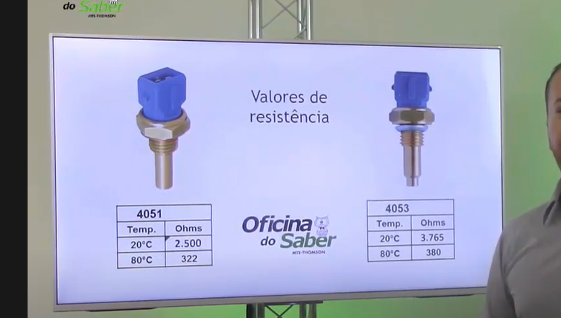
Equipe FURG Motorsport
Consumo de corrente e alimentação de sensores/dispositivos
Sensor/dispositivo | Consumo (mA) | Processador (mA) | Regulador 3.3V (mA) | Regulador 5V (mA)
Radio nRF2401+ | 250 |  | 250
Display ILI9341 TFT | 15 |  | 15
MPU 6050 | 5 | 5
ARM STM32F103C8T6 | 27 |  |  | 27
LED_Bateria | 20 | 20
LED_CVT | 20 | 20
LED_Motor | 20 | 20
LED_Combustivel | 20 | 20
Sensor de tempetura motor | 15 |  |  | 15
Sensor de tempetura CVT | 15 |  |  | 15
Sensor indutivo | 300 |  |  | 300
Reed Switches | 30 |  |  | 30
Total (mA) | 737 | 85 | 265 | 387

